Whack a mole
PC/Tablet/OS | 구분 | 수정 요청 사항 | 참고이미지 | 선생님 의견
 | UI, 기능 | [전체 공통] 게임마다 동일하게 사용되는 버튼 ui를 통일하고 위치 고정하면 좋을 것 같아요. 왼쪽 상단에 홈, 앞으로, 뒤로 버튼 / 오른쪽 상단에 How to Play, 효과음 on off, BGM on off, 전체화면 버튼 고정하면 어떨까요?
 | 콘텐츠 | 첫 화면은 '표지' 파일로 설정하고, How To Play, Game Start 버튼 위에 커서를 댔을 때 버튼 곁으로 shine하게 해줘.
 | 콘텐츠, UI | 전체적으로 글자 사이즈가 작으니 키워주세요.
 | 콘텐츠, UI, 기능 | [How to Play] 오늘의 학습 목표 우리말 뜻에 알맞은 영어 단어를 고를 수 있다. 🎮 게임 방법 - 단어 주제를 선택해요. - 모드와 난이도를 선택해요. - 우리말 뜻에 맞는 영어 단어 두더지를 골라요. - 단어 익히기 모드 또는 철자 익히기 모드를 선택할 수 있어요. - 두더지의 속도에 따른 난이도를 조절할 수 있어요. - 철자 익히기 모드에서는 보너스 점수가 더 나와요. ⭐ 점수 규칙 - 정답일 때 +100점 - 오답일 때 -20점 - 3번 연속 정답이면 +50점, +5초 보너스!
 | 콘텐츠, UI, 기능 | Step 1 하단 워딩도 다른 게임과 맞추면 좋을 것 같아요. 대주제 제목 -> 원하는 주제를 선택하세요 소주제 제목 -> 주제를 선택하세요 step 1 대분류 소분류 워딩 사용하지 않으면 좋을 것 같아요. 아예 삭제해도 될 것 같아요. / 맨 하단 엑셀 단어장~ 이 부분도 삭제해도 될 것 같아요. stpe 2 원하는 단원을 여러 개 골라 섞어서 출제할 수 있습니다. -> 원하는 주제를 여러 개 고를 수 있어요."
 | UI, 콘텐츠 | [주제 선택] 주제에 마우스 오버 시 한글 뜻 같이 주는 방식 너무 좋지만 공간 부족 이슈로 영어 단어만 줘야할것같아요. anagram 게임처럼 단어만 나열해주시고, 현재 주제 옆의 쥐 아이콘도 돋보기 등으로 바꿔주세요. | 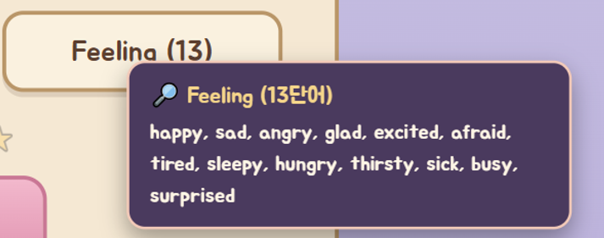
 | 콘텐츠, UI | 게임 화면 디자인 살짝 수정하면 좋을 것 같아요. 지금은 두더지보다는 곰인형처럼 생겼습니다..ㅠㅠ 색깔은 지금 보다 살짝만 어둡게, 귀는 삭제하고 발모양을 길게 그려주면 좀 더 두더지 느낌이 날 것 같아요. 두더지 사이즈도 살짝 줄이고, 가동 범위도 줄여서 글자와 겹치지 않아야 할 것 같습니다. 두더지 땅굴 부분도 좀 더 자연스럽게 수정해주세요. 두더지가 땅굴 안에서 나오는 것 처럼 보이도록 해주세요. 지금은 뒤에서 나오는 것 같아요. 두더지 나오는 애니메이션도 두더지가 땅굴안에서 들어왔다 나왔다하는것이 자연스럽게 보이면 좋겠습니다. 두더지 들고 있는 글자도 사이즈 더 키워주세요. 잘 안보입니다. | 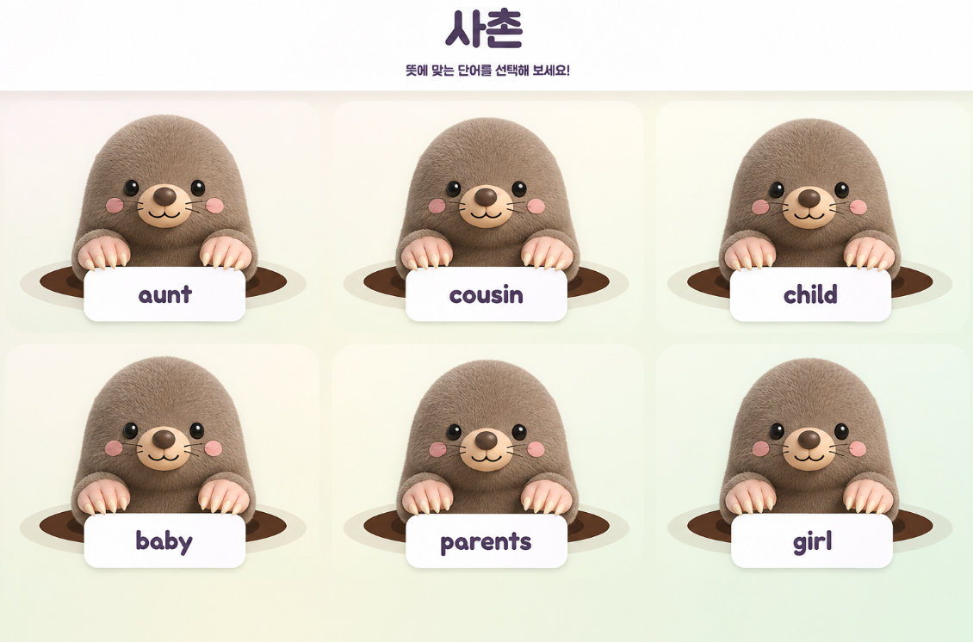
 | UI, 기능, 콘텐츠 | 지금은 게임 진행 화면과 그외 다른 화면 상단 ui가 달라 좀 어색한데, 전체 게임 통일하면 괜찮을 것 같아요. 전체 ui에 맞춰 홈, 이전, 이후 버튼 / How to Play, 효과음, BGM, 전체화면 버튼 위치 고정해주세요. 현재 게임 진행관련(진행 / 점수 / 연속 정답 / 남은 시간)이 위 버튼과 동일한 위계에 나오는데, 조금 더 잘 보이게 아예 분리해야 할 것 같아요.
 | 콘텐츠, 기능 | <의견 요청> 10문제 제한 시간 1분이 생겼는데, 제한시간을 100초로 좀 더 늘리기
 | 콘텐츠, 기능 | [철자 익히기] 철자 익히기 모드에서 선지는 대소문자 구분 없어야 할 것 같아요. 정답이 boy나 man일때 Boy, Man 같은 단어가 오답은 아닌데 오답으로 처리되어 이상하니 아예 대소문자 구분한 선지는 등장하지 않도록 해주세요.
 | 기능 | 결과 화면에서 게임을 다시 빨리 시작하면 축하 콘페티 효과가 아직 남아 있습니다. 다시 시작해서 페이지가 바뀌는 경우 축하 콘페티 나오지 않게 해주세요.
 | 콘텐츠 | 결과 화면에 단어 제시해줄때 아래 카테고리는 삭제하고 단어 자체 글자 사이즈를 키우면 좋겠습니다. | 